Rangos + Silver Bound
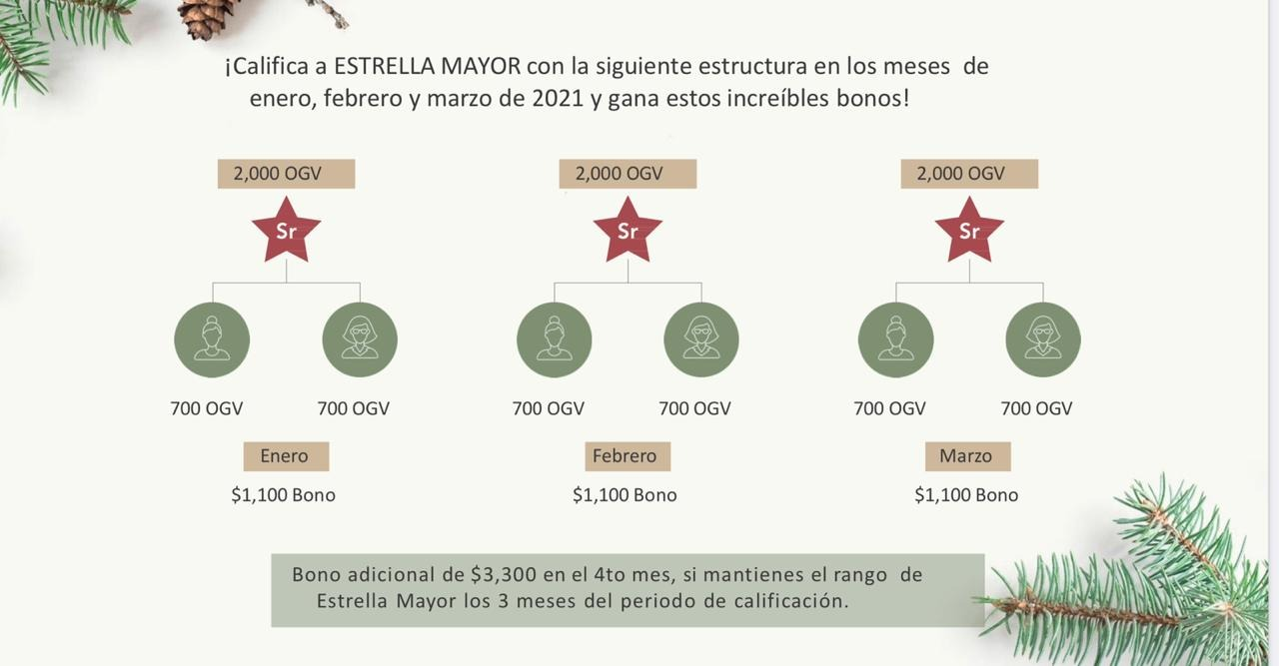
Requisitos para llegar a cada Rango |  |  |  |  |  | Bono de Invierno
 |  | Volumen Personal | Volumen Organizacional | Volumen por Equipo | Volumen fuera de las piernas que te califican al rango y excluyendo a Platas | Bono Silver Bound
Meses Sugeridos | Rango | PV | OGV | PIERNAS x OGV | PGV | Meses para llegar | PIERNAS X OGV | BONO
2 | STAR | 100 | 500 |  |  | 2 | 2 X 200 | $660
3 | SR. STAR | 100 | 2,000 |  |  | 3 | 2 X 500 | $3,300
3 | EJECUTIVO | 100 | 4,000 | 2 x 1,000 |  | 3 | 1 PIERNA ADICIONAL DE 500 OGV | $6,600
4 | PLATA | 100 | 10,000 | 2 x 4,000 | 1,000 | 4 | 1 PIERNA ADICIONAL DE 1,000 OGV | $19,800
6 | ORO | 100 | 35,000 | 3 x 6,000 | 1,000
7 | PLATINO | 100 | 100,000 | 4 x 8,000 | 1,000
9 | DIAMANTE | 100 | 250,000 | 5 x 15,000 | 1,000
12 | CORONA DIAMANTE | 100 | 750,000 | 6 x 20,000 | 1,000 | ✨Presentación completa https://static.youngliving.com/es-MX/PDFS/Presentacion_Bono-Invierno_VF.pdf
8 | RCD | 100 | 1,500,000 | 6 x 35,000 | 1,000 | ✨Video explicando el bono https://static.youngliving.com/es-MX/VIDEOS/Bono_Invierno_VF.mp4
54

Visión 2021
Aquí te compartimos algunas sugerencias, pero recuerda que este archivo es solo eso: una sugerencia. Tú eres el único dueño de tu negocio. El objetivo es que lo hagas TUYO, escribe TUS METAS, tan tranquilas o agresivas como quieras, la clave es que te apegues a ellas.
Haz este ejercicio con los líderes de tu equipo, busca que ellos también visualicen su camino a cada uno de los rangos. Los rangos se alcanzan cuando logras que tu equipo crezca contigo.

VISIÓN 2021

RANGO |  | SR. STAR |  |  |  |  |  | EJECUTIVO |  |  |  |  |  |  |  | PLATA
MES | Diciembre 2020 |  | ENERO |  | FEBRERO |  | MARZO |  | ABRIL |  | MAYO |  | JUNIO |  | JULIO |  | AGOSTO |  | SEPT |  | OCT |  | NOV |  | DIC
COMISIONES
OGV | 1,025 |  | 2,100 |  | 2,756 |  | 3,632 |  | 4,671 |  | 5,959 |  | 7,330 |  | 9,029 |  | 10,694 |  | 12,330 |  | 14,142 |  | 16,226 |  | 17,823
PV | 125 |  | 150 |  | 150 |  | 150 |  | 190 |  | 190 |  | 190 |  | 190 |  | 190 |  | 250 |  | 250 |  | 250 |  | 250
EQUIPO 1 | 300 | 135% | 705 | 35% | 952 | 35% | 1,285 | 30% | 1,670 | 30% | 2,171 | 25% | 2,714 | 25% | 3,393 | 20% | 4,071 | 15% | 4,682 | 15% | 5,384 | 15% | 6,192 | 10% | 6,811
EQUIPO 2 | 300 | 135% | 705 | 35% | 952 | 35% | 1,285 | 30% | 1,670 | 30% | 2,171 | 25% | 2,714 | 25% | 3,393 | 20% | 4,071 | 15% | 4,682 | 15% | 5,384 | 15% | 6,192 | 10% | 6,811
EQUIPO 3 | 300 | 80% | 540 | 30% | 702 | 30% | 913 | 25% | 1,141 | 25% | 1,426 | 20% | 1,711 | 20% | 2,053 | 15% | 2,361 | 15% | 2,716 | 15% | 3,123 | 15% | 3,591 | 10% | 3,950
EQUIPO 4 | 0 | 100% | 0 | 100% | 0 | 100% | 0 | 100% | 0 | 100% | 0 | 100% | 0 | 100% | 0 | 100% | 0 | 100% | 0 | 100% | 0 | 100% | 0 | 100% | 0
EQUIPO 5 | 0 | 100% | 0 | 100% | 0 | 100% | 0 | 100% | 0 | 100% | 0 | 100% | 0 | 100% | 0 | 100% | 0 | 100% | 0 | 100% | 0 | 100% | 0 | 100% | 0
EQUIPO 6 | 0 | 100% | 0 | 100% | 0 | 100% | 0 | 100% | 0 | 100% | 0 | 100% | 0 | 100% | 0 | 100% | 0 | 100% | 0 | 100% | 0 | 100% | 0 | 100% | 0
EQUIPO 7 | 0 | 100% | 0 | 100% | 0 | 100% | 0 | 100% | 0 | 100% | 0 | 100% | 0 | 100% | 0 | 100% | 0 | 100% | 0 | 100% | 0 | 100% | 0 | 100% | 0

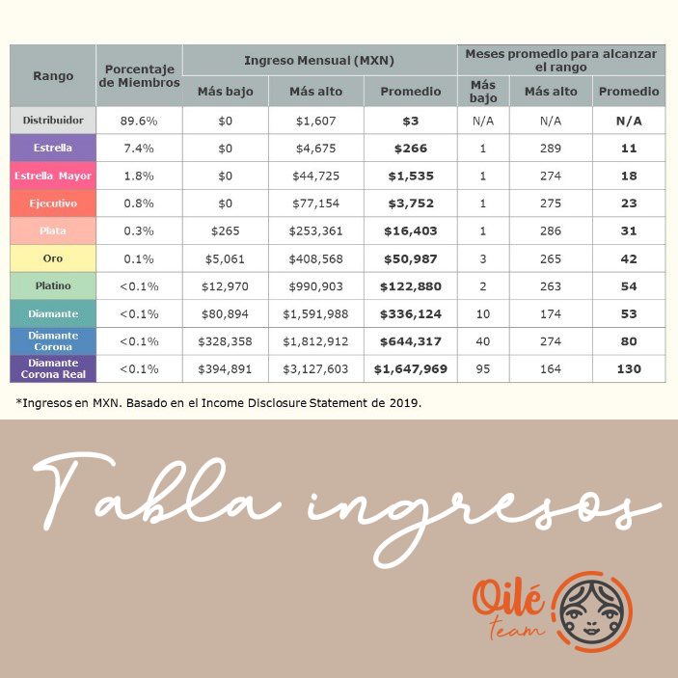

OGV | Porcentaje CRECIMIENTO mínimo sugerido
0-1,000 | 50%
1,000-4,000 | 25%
4,001-6,000 | 20%
6,001-10,000 | 15%
10,001- 35,000 | 10%
35,001- adelante | 5%

RANGO | COMISIONES mínimas sugeridas
STAR | $500
SR. STAR | $2,000
EJECUTIVO | $4,000
PLATA | $10,000
ORO | $35,000
PLATINO | $100,000
DIAMANTE | $250,000
CROWN DIAMOND | $750,000
RCD | $1,500,000

